상품제안서
[주문제작] 떡메모지 48절 (85*155mm/100매) | 상품코드: F24140

 |  |  |  |  |  |  | 02-412-0044 | www.easy1.co.kr
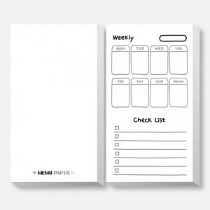

【상세/제작정보】

【인쇄/포장옵션】 | 옵셋인쇄 / OPP(비닐)

【공급단가】 | 수량 | 1,000~ | 2,000~ | 3,000~ | 5,000~ | 10,000~
*VAT별도 | 단가 | 690원 | 660원 | 640원 | 620원 | 590원
 | OPP 개별 비닐 포장

【상품 URL】 | https://easy1.co.kr:443/src/goods_detail.php?gdno=24140

